Gc 10dB
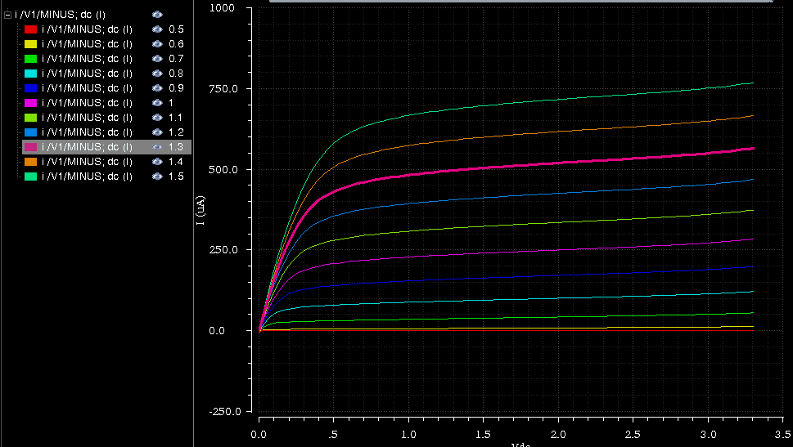
Gc (dB) | 10 | dB |  |  |  |  |  |  |  |  |  |  |  | Vin | 1.987 | Ro | 400
Gc (V) | 3.1622776602 | En tension |  |  |  |  |  |  |  |  |  |  |  | Vout | 6.322 | Co | 1.00E-11
RL | 400 |  |  |  | Fo | 2.45E+09 |  |  |  |  |  |  |  | Gv | 3.181680926 | Fc | 3.98E+07
IIP3 | 0.42 | Vc |  |  | wo | 1.54E+10 |  |  |  |  |  |  |  | Gv dB | 10.053132488
Kn | 8e-05
R. Cycl. Cond. N1,2 | 0.2 |  |  |  | Bruit Théorique |  |  |  |  |  | 8.00E-18 | 6.11E-17 | 1.55E-17
K | 1.38E-23 |  |  |  |  |  |  |  |  |  | 8.00E-18 | 6.11E-17 | 1.55E-17
T | 290 |  |  |  | Ind2(Ns) | 3.98E-22
KT | 4.00E-21 |  |  |  | Ind2(N1,2) | 2.02E-22
g | 2
gm(Ns) | 0.012418235332 | A/V |  | com | ena12 | 7.64E-17
VOD(NS) | 0.4306640625 | V |  | trans | ena22 | 7.75E-17
ID | 0.0026740438386 | A
W/L (Ns) | 180.2192882684 |  |  |  | F | 10.58 | 10.243088598 | dB
W(Ns) | 63.076750894 | um
Vg(N1,2) | 1.5 | V
Vtn0 | 0.56 | V
VOD(N1,2)-LZA(Ns) | 0.423203125 | V
W/L (N1,2) | 93.3148598933 |  |  |  | Bruit Simulé
W(N1,2) | 32.660200963 | um |  | com | ena12 | 3.36E-17 |  | (ena1=ena2=5,8e-9)
gm(N1,2) | 0.0063185824505 |  |  | trans | ena22 | 3.36E-17
F | 10.58 | 10.243088598 | dB
RON | 280.47408541 |  |  |  | F | 5.20E+00 | 7.16 | dB

Polar
Vdd | 3.3 |  |  |  | Re(Y11) | 5.40E-03
VO+=Vdd-RL.Id | 2.2303824645 |  |  |  | Im(Y11) | 2.00E-03
VDS(NS) | 0.5 |  |  |  | C(A) | 1.1811127502E-12
Ron(N1,2) | 647.10325222 |  |  |  | Cp(A) | 1.30E-13
 | 8070.1212838 |  |  |  | Rp(A) | 1.85E+02
W/L (N1) | 5.2778293646 |  |  |  | gmN1,2 | 5.50E-03 | (simul)
 |  |  |  |  | wA | 4.23E+10
 |  |  |  |  | wo | 1.54E+10
 |  |  |  |  | wo2/(wo2+wa2) | 1.17E-01
w | 1.00E-05 |  |  |  | 4KT/Ron | 5.71E-23
l | 3.50E-07 |  |  |  | wo2/(wo2+wa2)*4KT/Ron | 6.67E-24
vt | 0.56
vgs | 1
Ids | 4.43E-04

VDS=0,6 | w | 5e-06 |  | w | 5e-06 |  | w | 5e-06 | w | 5e-06
 | l | 3.5e-07 |  | l | 3.5e-07 |  | l | 3.5e-07 | l | 3.5e-07
 | vt | 0.56 |  | vt | 0.56 |  | vt | 0.56 | vt | 0.56
 | vgs | 0.699 |  | vgs | 0.8 |  | vgs | 1 | vgs | 1.2
 | Ids | 3.2e-05 |  | Ids | 8.2e-05 |  | Ids | 0.000214 | Ids | 0.00037
 | kn | 0.000115936 |  | kn | 9.96528e-05 |  | kn | 7.7376e-05 | kn | 6.32324e-05

 | w | 9e-05 |  | w | 9e-05 |  | w | 9e-05 | w | 9e-05
 | l | 3.5e-07 |  | l | 3.5e-07 |  | l | 3.5e-07 | l | 3.5e-07
 | vt | 0.56 |  | vt | 0.56 |  | vt | 0.56 | vt | 0.56
 | vgs | 0.699 |  | vgs | 0.8 |  | vgs | 1 | vgs | 1.2
 | Ids | 0.000573 |  | Ids | 0.00146 |  | Ids | 0.0039 | Ids | 0.00673
 | kn | 0.0001153322 |  | kn | 9.85725e-05 |  | kn | 7.83402e-05 | kn | 6.3897e-05

VDS=1,5 | w | 5e-06 |  | w | 5e-06 |  | w | 5e-06 | w | 5e-06
 | l | 3.5e-07 |  | l | 3.5e-07 |  | l | 3.5e-07 | l | 3.5e-07
 | vt | 0.56 |  | vt | 0.56 |  | vt | 0.56 | vt | 0.56
 | vgs | 0.699 |  | vgs | 0.8 |  | vgs | 1 | vgs | 1.2
 | Ids | 3.93e-05 |  | Ids | 9.48e-05 |  | Ids | 0.00024 | Ids | 0.000411
 | kn | 0.0001423839 |  | kn | 0.0001152083 |  | kn | 8.67769e-05 | kn | 7.02393e-05

W=5um

